Hárok1
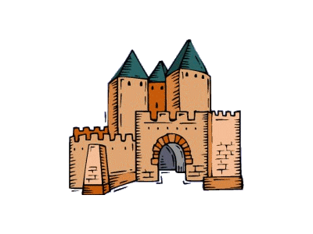
© RNDr. Marta Megyesiová
Potrápme si hlavičku

 | 1. Napíšte rozdiel najväčšieho a najmenšieho
 | deliteľa čísla 2011.

 | Rozdiel je:

 | 2. Vypočítaj:
 | 400 000 . 0,1 . 0,01 . 0,001 =

 | Výsledok je:

 | 3. Jurko trénuje vytrvalostný beh.
 | Každý deň zabehne 15 okruhov.
 | Koľko okruhov zabehne za tri týždne?

 | Zabehne |  | okruhov.

 | 4. Ujo Tibor chce oplotiť svoju záhradu.
 | Záhrada má tvar štvorca so stranou dlhou 25 m.
 | Koľko stĺpikov potrebuje, ak vzdialenosť medzi nimi je 5 m?

 | Ostane mi

 | 5. V stromovej aleji vysádzajú lipy.
 | Prvú zasadili na začiatok a poslednú na koniec aleje.
 | Vzdialenosť medzi každými dvoma lipami je 8 m.
 | Koľko líp potrebujú, ak alej je dlhá 160 m?

 | Potrebujú |  | líp.

 | 6. Vypočítaj štyri sedminy z 217.

 | 7. Zuzka má v balíčku cukríky. Polovicu zjedla.
 | Zo zvyšných polovicu dala bratovi. Ostalo jej 8 cukríkov.
 | Koľko cukríkov bolo pôvodne v balíčku?

 | Zuzka mala |  | cukríkov.

 | 8. Akou cifrou končí súčin:
 | 3,235 . 6,879 . 4,891 =

 | 9. Ak A = 12,5 + 34,5 a B = 23,4 - 13,4 vypočítajte:
 | 5 . A + 7 . B =

 | Výsledok je:

 | 10. Ktorým číslom treba nahradiť v rovnici:
 |  | 6 . = 4 . + 38

 | je
 | Ak ste správne počítali, tak ste si úspešne potrápili hlavičku.

 | No a mohli ste získať | 10 | bodov | Získali ste | 0 | bodov

 |  |  | ZNÁMKA: | 5

